退款申请明细表（勿动）.
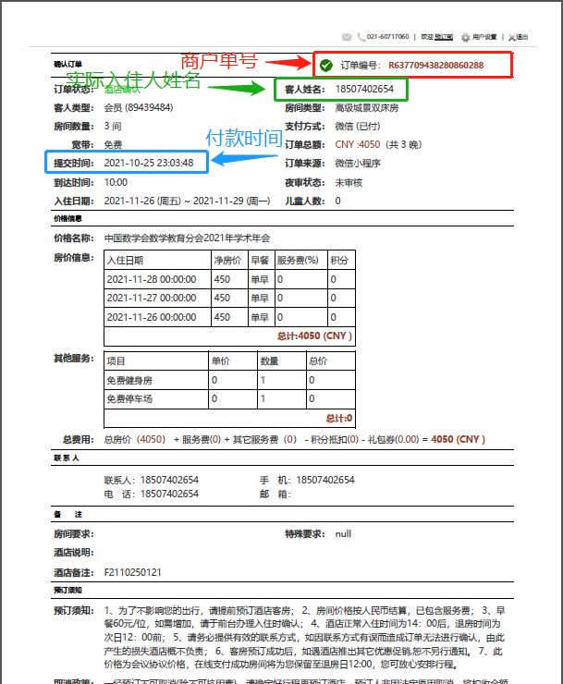
数学会退款明细表
序号 | 西软账号 | 支付方式 | 付款时间 | 商户单号 | 付款人账户名 | 实际入住人姓名 | 身份证号 | 银行卡号 | 开户银行（具体到分行/支行） | 退款金额 | 备注
1 | 酒店填写 | 微信/支付宝 | 如图示 | 如图示 | 支付人的姓名（与身份证和银行卡统一） | 如图示 |  | 与支付时的银行卡号统一 |  | 实际支付金额 | 银行卡/信用卡/余额/花呗/余额宝
2
3
4
合计 |  |  |  |  |  |  |  |  |  | -

